Sprint 0
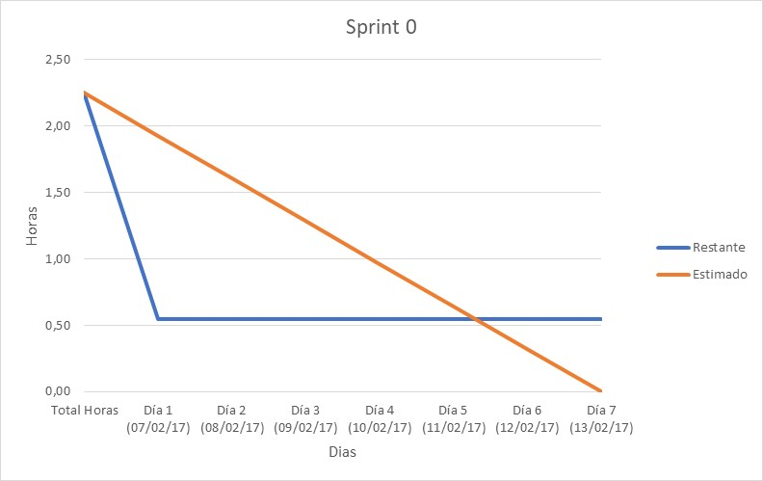
 | Sprint 0 (07/02/17 - 13/02/17) |  |  |  |  |  |  |  |  |  | 1 | 0.25 | 15 min
 | Total Horas | Día 1 (07/02/17) | Día 2 (08/02/17) | Día 3 (09/02/17) | Día 4 (10/02/17) | Día 5 (11/02/17) | Día 6 (12/02/17) | Día 7 (13/02/17) |  |  | 2 | 0.75 | 45 min
Elegir el lenguaje de programación | 0.25 | 0.17 |  |  |  |  |  |  |  |  | 3 | 2
Elección del IDE | 0.25 | 0.17 |  |  |  |  |  |  |  |  | 5 | 5
Elección del sistema de comunicación | 0.25 | 0.17 |  |  |  |  |  |  |  |  | 8 | 12
Elección herramienta de gestión de proyectos | 0.25 | 0.25 |  |  |  |  |  |  |  |  | 13 | 24
Elegir repositorio | 0.25 | 0.25 |  |  |  |  |  |  |  |  | 21 | 60 | 2,5 dias
Asentamiento de la idea inicial | 0.75 | 0.45 |  |  |  |  |  |  |  |  | 40 | 168 | 1 semana
Elegir hosting repositorio | 0.25 | 0.25
Restante | 2.25 | 0.55 | 0.55 | 0.55 | 0.55 | 0.55 | 0.55 | 0.55 | Estimado | Real
Estimado | 2.25 | 1.93 | 1.61 | 1.29 | 0.96 | 0.64 | 0.32 | 0.00 | 2.25 | 1.70

Sprint 0

Sprint 1
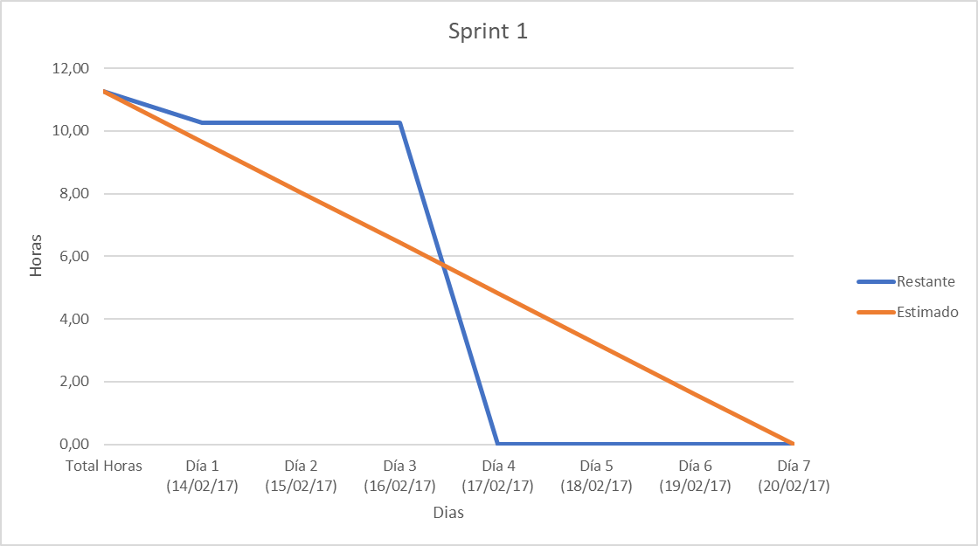
 | Sprint 1 (14/02/17 - 20/02/17) |  |  |  |  |  |  |  |  |  | 0.25 | 15 min
 | Total Horas | Día 1 (14/02/17) | Día 2 (15/02/17) | Día 3 (16/02/17) | Día 4 (17/02/17) | Día 5 (18/02/17) | Día 6 (19/02/17) | Día 7 (20/02/17) |  |  | 0.75 | 45 min
Identificar ejemplos del proyecto. | 1 | 0.75 |  |  |  |  |  |  |  |  | 2
Selección del framework principal | 0.25 | 0.25 |  |  |  |  |  |  |  |  | 5
Realizar una primera aproximación. | 3.00 |  |  |  | 5.00 |  |  |  |  |  | 12
Añadir una carpeta con recursos. | 0.25 |  |  |  | 0.50 |  |  |  |  |  | 24
Añadir soporte de base de datos | 0.75 |  |  |  | 5.00 |  |  |  |  |  | 60 | 2,5 dias
Realizar una primera aproximación de requisitos. | 0.50 |  |  |  |  |  | 0.75 |  |  |  | 168 | 1 semana
Solución de incidencias con la herramienta ColibriStudio | 2.00 |  |  |  |  |  |  | 5.00
Mejorar el sistema de respuesta de la aproximación inicial. | 2.00 |  |  |  |  |  |  | 3.00
Análisis de todas las palabras introducidas por el usuario. | 1.00 |  |  |  |  |  |  | 1.50
Cambios en la forma de representar los casos. | 0.50 |  |  |  |  |  |  | 1.00
Restante | 11.25 | 10.25 | 10.25 | 10.25 | 0.00 | 0.00 | 0.00 | 0.00 | Estimado | Real
Estimado | 11.25 | 9.64 | 8.04 | 6.43 | 4.82 | 3.21 | 1.61 | 0.00 | 11.25 | 22.75

Sprint 1

Sprint 2
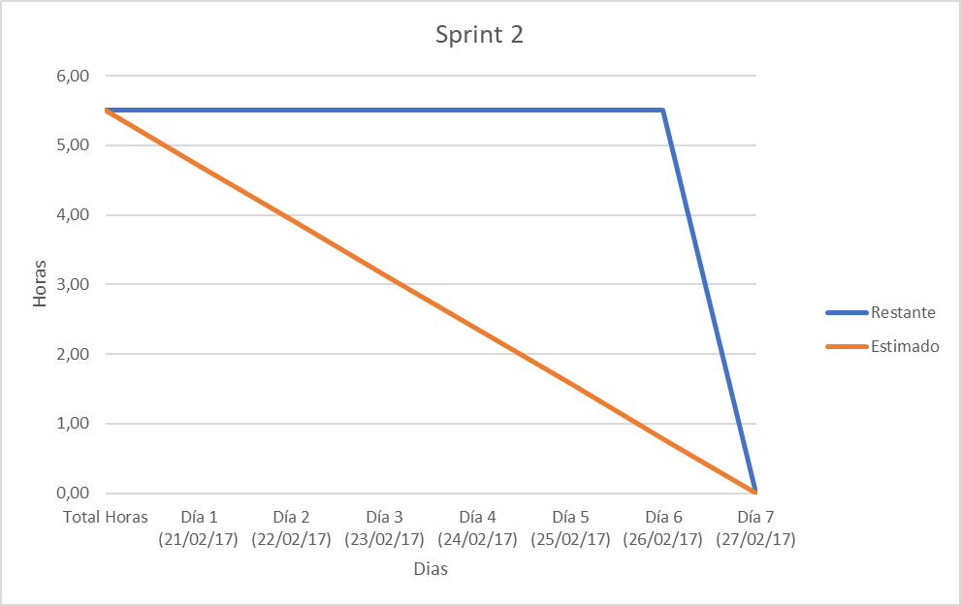
 | Sprint 2 (21/02/17 - 27/02/17) |  |  |  |  |  |  |  |  |  | 0.25 | 15 min
 | Total Horas | Día 1 (21/02/17) | Día 2 (22/02/17) | Día 3 (23/02/17) | Día 4 (24/02/17) | Día 5 (25/02/17) | Día 6 (26/02/17) | Día 7 (27/02/17) |  |  | 0.75 | 45 min
Crear fichero readme para su posterior implementación. | 0.25 |  |  |  |  |  |  | 0.25 |  |  | 2
Aumentar el numero de palabras clave. | 0.75 |  |  |  |  |  |  | 1.50 |  |  | 5
Añadir frases más sociables | 1.00 |  |  |  |  |  |  | 1.50 |  |  | 12
Añadir botones de sugerencia. | 2.00 |  |  |  |  |  |  | 2.00 |  |  | 24
Añadir botones de utilidad | 1.50 |  |  |  |  |  |  | 2.00 |  |  | 60 | 2,5 dias
Restante | 5.50 | 5.50 | 5.50 | 5.50 | 5.50 | 5.50 | 5.50 | 0.00 | Estimado | Real | 168 | 1 semana
Estimado | 5.50 | 4.71 | 3.93 | 3.14 | 2.36 | 1.57 | 0.79 | 0.00 | 5.50 | 7.25

Sprint 2

Sprint 3
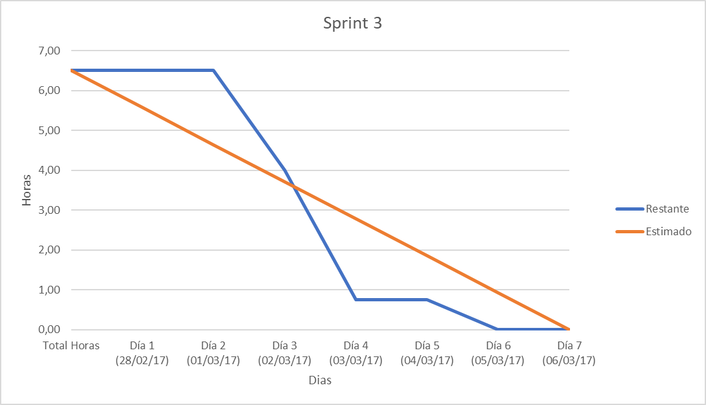
 | Sprint 3 (28/02/17 - 06/03/17) |  |  |  |  |  |  |  |  |  | 0.25 | 15 min
 | Total Horas | Día 1 (28/02/17) | Día 2 (01/03/17) | Día 3 (02/03/17) | Día 4 (03/03/17) | Día 5 (04/03/17) | Día 6 (05/03/17) | Día 7 (06/03/17) |  |  | 0.75 | 45 min
Controlar la entrada vacía del usuario | 0.75 |  |  | 0.50
Crear sistema de valoración gráfica mejor. | 0.75 |  |  | 2.00
Actualizar base de datos. | 0.25 |  |  |  | 0.25
Mejorar interfaz gráfica. | 2.00 |  |  |  | 3.00
Permitir redimensionar la interfaz gráfica. | 1.00 |  |  |  |  |  | 3.00 |  |  |  | 60 | 2,5 dias
Añadir frases tipo para contestar. | 0.75 |  |  |  |  |  | 2.00 |  |  |  | 168 | 1 semana
Añadir clase como capa intermedia entre base de datos. | 1.00 |  |  |  |  |  | 1.50
Restante | 6.50 | 6.50 | 6.50 | 4.00 | 0.75 | 0.75 | 0.00 | 0.00 | Estimado | Real
Estimado | 6.50 | 5.57 | 4.64 | 3.71 | 2.79 | 1.86 | 0.93 | 0.00 | 6.50 | 12.25

Sprint 3

Sprint 4
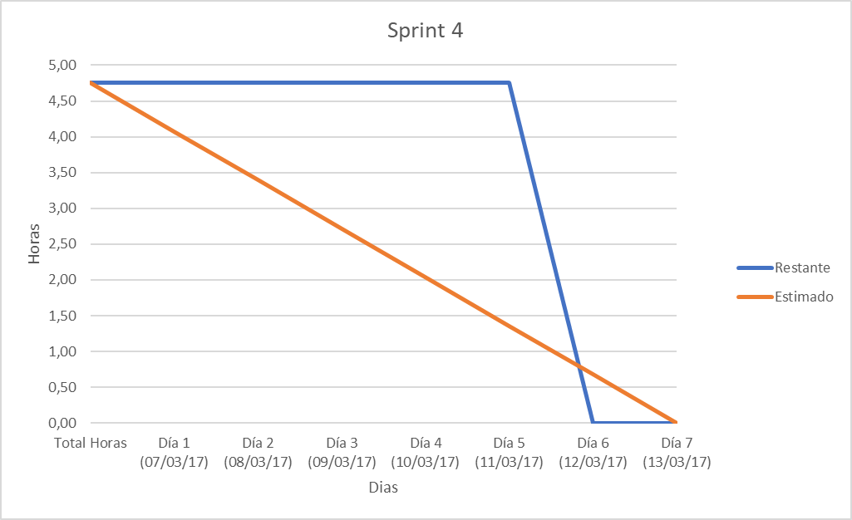
 | Sprint 4 (07/03/17 - 13/03/17)
 | Total Horas | Día 1 (07/03/17) | Día 2 (08/03/17) | Día 3 (09/03/17) | Día 4 (10/03/17) | Día 5 (11/03/17) | Día 6 (12/03/17) | Día 7 (13/03/17)
Añadir sistema para el aprendizaje. | 2.00 |  |  |  |  |  | 3.00
Añadir sistema de estadísticas. | 2.00 |  |  |  |  |  | 3.00
Actualizar el fichero de creación de base de datos. | 0.75 |  |  |  |  |  | 0.75
Restante | 4.75 | 4.75 | 4.75 | 4.75 | 4.75 | 4.75 | 0.00 | 0.00 | Estimado | Real
Estimado | 4.75 | 4.07 | 3.39 | 2.71 | 2.04 | 1.36 | 0.68 | 0.00 | 4.75 | 6.75

Sprint 4

Sprint 5
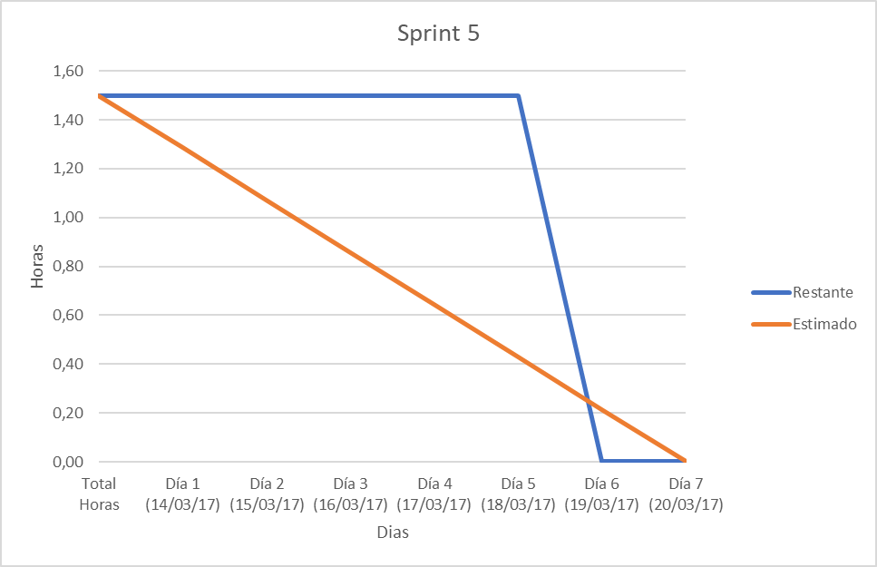
 | Sprint 5 (14/03/17 - 20/03/17)
 | Total Horas | Día 1 (14/03/17) | Día 2 (15/03/17) | Día 3 (16/03/17) | Día 4 (17/03/17) | Día 5 (18/03/17) | Día 6 (19/03/17) | Día 7 (20/03/17)
Cambiar la forma de almacenar estadísticas. | 1.00 |  |  |  |  |  | 1.50
Actualizar el fichero de creación de base de datos. | 0.50 |  |  |  |  |  | 0.75
Restante | 1.50 | 1.50 | 1.50 | 1.50 | 1.50 | 1.50 | 0.00 | 0.00 | Estimado | Real
Estimado | 1.50 | 1.29 | 1.07 | 0.86 | 0.64 | 0.43 | 0.21 | 0.00 | 1.50 | 2.25

Sprint 5

Sprint 6
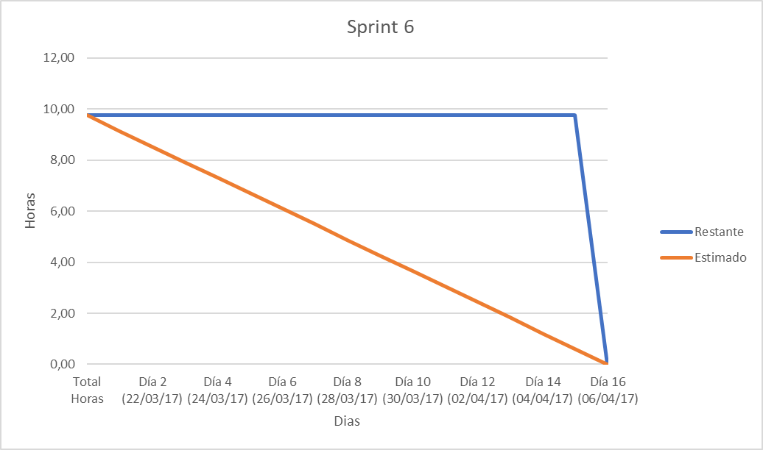
 | Sprint 6 (21/03/17 - 17/04/17)
 | Total Horas | Día 1 (21/03/17) | Día 2 (22/03/17) | Día 3 (23/03/17) | Día 4 (24/03/17) | Día 5 (25/03/17) | Día 6 (26/03/17) | Día 7 (27/03/17) | Día 8 (28/03/17) | Día 9 (29/03/17) | Día 10 (30/03/17) | Día 11 (01/04/17) | Día 12 (02/04/17) | Día 13 (03/04/17) | Día 14 (04/04/17) | Día 15 (05/04/17) | Día 16 (06/04/17)
Ofrecer la posibilidad de valorar cuando tenemos respuestas múltiples. | 3.00 |  |  |  |  |  |  |  |  |  |  |  |  |  |  |  | 3.00
Separar la creación de la interfaz gráfica. | 0.50 |  |  |  |  |  |  |  |  |  |  |  |  |  |  |  | 1.00
Guardar estadísticas de búsquedas sin respuesta. | 1.00 |  |  |  |  |  |  |  |  |  |  |  |  |  |  |  | 1.50
Cambiar forma de almacenar las estadísticas en la base de datos. | 1.00 |  |  |  |  |  |  |  |  |  |  |  |  |  |  |  | 1.50
Cambiar el sistema de búsqueda de respuestas. | 4.00 |  |  |  |  |  |  |  |  |  |  |  |  |  |  |  | 5.00
Actualizar el fichero de creación de base de datos. | 0.25 |  |  |  |  |  |  |  |  |  |  |  |  |  |  |  | 0.25
Restante | 9.75 | 9.75 | 9.75 | 9.75 | 9.75 | 9.75 | 9.75 | 9.75 | 9.75 | 9.75 | 9.75 | 9.75 | 9.75 | 9.75 | 9.75 | 9.75 | 0.00
Estimado | 9.75 | 9.14 | 8.53 | 7.92 | 7.31 | 6.70 | 6.09 | 5.48 | 4.88 | 4.27 | 3.66 | 3.05 | 2.44 | 1.83 | 1.22 | 0.61 | 0.00
 |  |  |  |  |  |  |  |  |  |  |  |  |  |  |  | Estimado | Real
Sprint 6
 |  |  |  |  |  |  |  |  |  |  |  |  |  |  |  | 9.75 | 12.25

Sprint 7
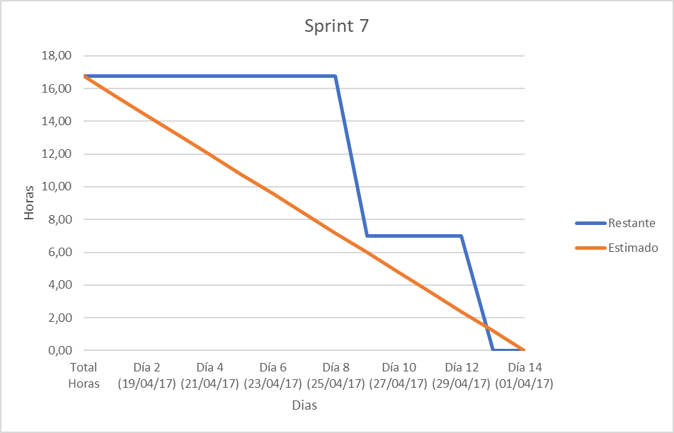
 | Sprint 7 (18/04/17 - 01/05/17)
 | Total Horas | Día 1 (18/04/17) | Día 2 (19/04/17) | Día 3 (20/04/17) | Día 4 (21/04/17) | Día 5 (22/04/17) | Día 6 (23/04/17) | Día 7 (24/04/17) | Día 8 (25/04/17) | Día 9 (26/04/17) | Día 10 (27/04/17) | Día 11 (28/04/17) | Día 12 (29/04/17) | Día 13 (30/04/17) | Día 14 (01/04/17)
Traducir el proyecto a una aplicación web JSP. | 3.00 |  |  |  |  |  |  |  |  | 5.00
Adaptar la interfaz gráfica a una página JSP. | 2.00 |  |  |  |  |  |  |  |  | 3.00
Añadir el sistema de respuesta ante palabras comunes como Hola, Adiós… | 1.00 |  |  |  |  |  |  |  |  | 1.50
Eliminar carpeta de la versión anterior del proyecto. | 0.25 |  |  |  |  |  |  |  |  | 0.25
Leer ficheros Hibernate de forma dinámica. | 0.50 |  |  |  |  |  |  |  |  |  |  |  |  | 1.00
Añadir/Adaptar la funcionalidad de respuesta al texto introducido por el usuario. | 3.00 |  |  |  |  |  |  |  |  |  |  |  |  | 4.00
Añadir/Adaptar el sistema de recomendación cuando no hay respuesta. | 2.00 |  |  |  |  |  |  |  |  |  |  |  |  | 3.00
Añadir/Adaptar el sistema de aprendizaje. | 1.00 |  |  |  |  |  |  |  |  |  |  |  |  |  | 2.00
Añadir/Adaptar el sistema de múltiples respuestas. | 1.00 |  |  |  |  |  |  |  |  |  |  |  |  |  | 2.00
Añadir/Adaptar el sistema de valoración de respuestas. | 2.00 |  |  |  |  |  |  |  |  |  |  |  |  |  | 3.00
Completar base de datos con más casos. | 1.00 |  |  |  |  |  |  |  |  |  |  |  |  |  | 2.00
Restante | 16.75 | 16.75 | 16.75 | 16.75 | 16.75 | 16.75 | 16.75 | 16.75 | 16.75 | 7.00 | 7.00 | 7.00 | 7.00 | 0.00 | 0.00
Estimado | 16.75 | 15.55 | 14.36 | 13.16 | 11.96 | 10.77 | 9.57 | 8.38 | 7.18 | 5.98 | 4.79 | 3.59 | 2.39 | 1.20 | 0.00
 |  |  |  |  |  |  |  |  |  |  |  |  |  | Estimado | Real
 |  |  |  |  |  |  |  |  |  |  |  |  |  | 16.75 | 26.75
Sprint 7

Sprint 8
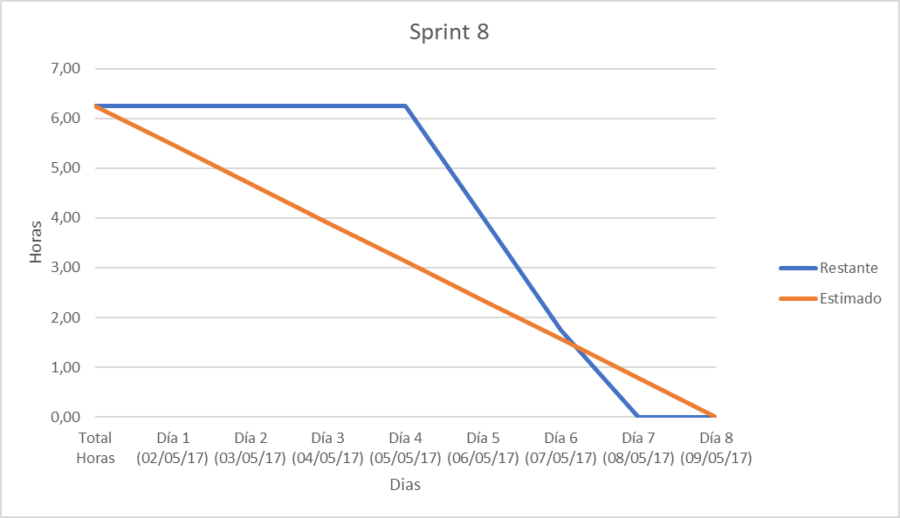
 | Sprint 8 (02/05/17 - 09/05/17)
 | Total Horas | Día 1 (02/05/17) | Día 2 (03/05/17) | Día 3 (04/05/17) | Día 4 (05/05/17) | Día 5 (06/05/17) | Día 6 (07/05/17) | Día 7 (08/05/17) | Día 8 (09/05/17)
Generar issues y milestones en GitHub. | 1.00 |  |  |  |  | 1.50
Comentar y documentar el código | 0.50 |  |  |  |  | 0.75
Elegir herramientas de realización pruebas. | 0.25 |  |  |  |  |  | 0.25
Elegir herramienta documentación. | 0.50 |  |  |  |  |  | 0.50
Elegir herramienta de medición de cobertura de código. | 0.50 |  |  |  |  |  | 0.75
Elegir herramienta de medición de calidad de código. | 0.50 |  |  |  |  |  | 0.75
Cambiar la apariencia de la pagina de acceso. | 1.50 |  |  |  |  |  |  | 2.00
Arreglar respuesta múltiple. | 1.00 |  |  |  |  |  |  | 2.00
Esconder barra de desplazamiento. | 0.50 |  |  |  |  |  |  |  | 0.75
Restante | 6.25 | 6.25 | 6.25 | 6.25 | 6.25 | 4.00 | 1.75 | 0.00 | 0.00 | Estimado | Real
Estimado | 6.25 | 5.47 | 4.69 | 3.91 | 3.13 | 2.34 | 1.56 | 0.78 | 0.00 | 6.25 | 9.25

Sprint 8

Sprint 9
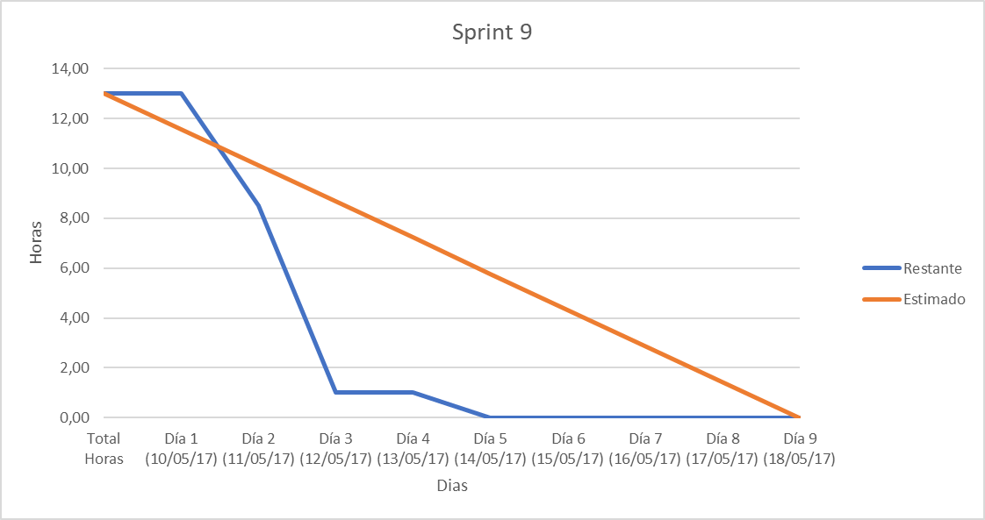
 | Sprint 9 (10/05/17 - 18/05/17)
 | Total Horas | Día 1 (10/05/17) | Día 2 (11/05/17) | Día 3 (12/05/17) | Día 4 (13/05/17) | Día 5 (14/05/17) | Día 6 (15/05/17) | Día 7 (16/05/17) | Día 8 (17/05/17) | Día 9 (18/05/17)
Fallo, se mantiene el panel de sugerencias. | 1.00 |  | 1.00
Corregir como se muestra el texto del usuario. | 0.5 |  | 0.75
Mejorar la apariencia de la aplicación | 0.75 |  | 2.00
Mejorar usabilidad evitando recordar formulario y poniendo autofocus. | 0.5 |  | 0.75
Limitar el número de opciones múltiples. | 0.75 |  |  | 1.50
Mejorar el sistema de almacenamiento de estadísticas en base de datos. | 1 |  |  | 2
La aplicación no responde correctamente con tildes. | 1.00 |  |  | 1.00
Utilizar objetos para almacenar texto. | 2 |  |  | 3
Cambiar el tipo del campo id usuario. | 0.50 |  |  |  |  | 0.75
Realizar pruebas unitarias | 1 |  |  |  |  | 2
Considerar otra herramienta de recubrimiento de test. | 1.00 |  |  |  |  | 1.00
Realizar una pagina de administración. | 3 |  |  |  |  |  |  |  |  | 4
Restante | 13.00 | 13.00 | 8.50 | 1.00 | 1.00 | 0.00 | 0.00 | 0.00 | 0.00 | 0.00 | Estimado | Real
Estimado | 13.00 | 11.56 | 10.11 | 8.67 | 7.22 | 5.78 | 4.33 | 2.89 | 1.44 | 0.00 | 13.00 | 19.75

Sprint 9

Sprint 10
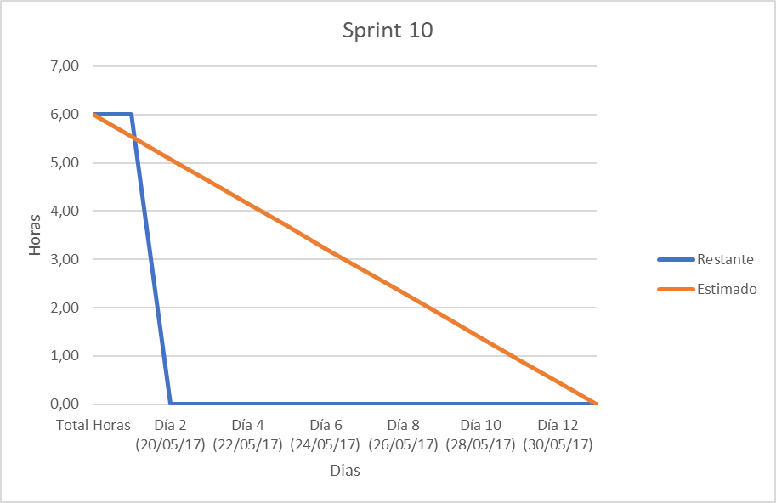
 | Sprint 10 (19/05/17 - 31/05/17)
 | Total Horas | Día 1 (19/05/17) | Día 2 (20/05/17) | Día 3 (21/05/17) | Día 4 (22/05/17) | Día 5 (23/05/17) | Día 6 (24/05/17) | Día 7 (25/05/17) | Día 8 (26/05/17) | Día 9 (27/05/17) | Día 10 (28/05/17) | Día 11 (29/05/17) | Día 12 (30/05/17) | Día 13 (31/05/17)
Perfeccionar la pagina de administración. | 1.00 |  | 1.00
Permitir aprender o ignorar las sugerencias de aprendizaje. | 1 |  | 1.5
Añadir posibilidad de exportar el Log de uso. | 1.00 |  | 3.00
Añadir menús para añadir, editar y eliminar casos de la base de datos. | 3 |  | 4
Restante | 6.00 | 6.00 | 0.00 | 0.00 | 0.00 | 0.00 | 0.00 | 0.00 | 0.00 | 0.00 | 0.00 | 0.00 | 0.00 | 0.00
Estimado | 6.00 | 5.54 | 5.08 | 4.62 | 4.15 | 3.69 | 3.23 | 2.77 | 2.31 | 1.85 | 1.38 | 0.92 | 0.46 | 0.00
 |  |  |  |  |  |  |  |  |  |  |  |  | Estimado | Real
 |  |  |  |  |  |  |  |  |  |  |  |  | 6.00 | 9.50
Sprint 10

Sprint 11
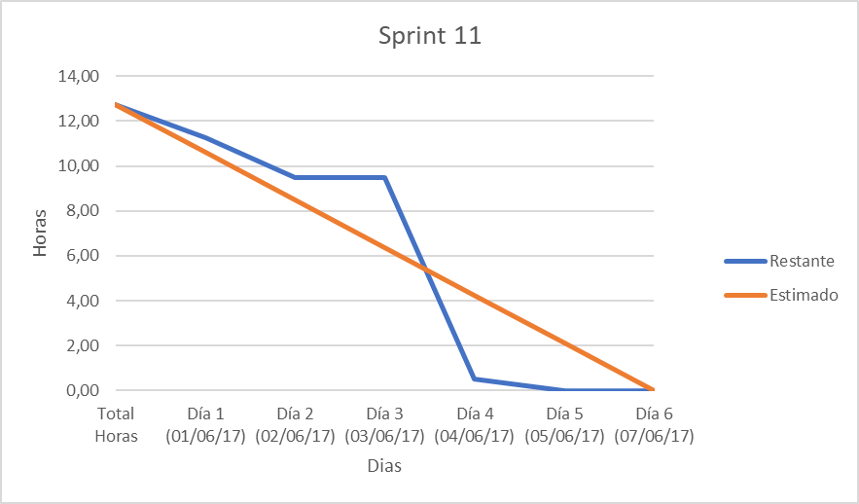
 | Sprint 11 (01/06/17 - 07/06/17)
 | Total Horas | Día 1 (01/06/17) | Día 2 (02/06/17) | Día 3 (03/06/17) | Día 4 (04/06/17) | Día 5 (05/06/17) | Día 6 (07/06/17)
Reestructurar archivos y directorios para su simplificación. | 1.00 | 1.50
Solucionar bug, ahora no guarda las valoraciones. | 0.5 |  | 0.75
Añadir la posibilidad de borrar el log | 0.75 |  | 1.00
Adaptar las tablas que se muestran al ancho de la pantalla. | 1.00 |  |  |  | 4.00
Aplicación no compatible con Microsoft Edge y Selenium WebDriver | 2.00 |  |  |  | 2.00
Realizar pruebas de interfaz. | 3.00 |  |  |  | 3.00
Posibilitar al usuario cerrar el icono para abrir el asistente. | 0.50 |  |  |  |  | 0.75
Adaptar la interfaz web a las distintas resoluciones de pantalla y móviles. | 4 |  |  |  |  | 4
Restante | 12.75 | 11.25 | 9.50 | 9.50 | 0.50 | 0.00 | 0.00 | Estimado | Real
Estimado | 12.75 | 10.63 | 8.50 | 6.38 | 4.25 | 2.13 | 0.00 | 12.75 | 17.00

Sprint 11

Sprint 12
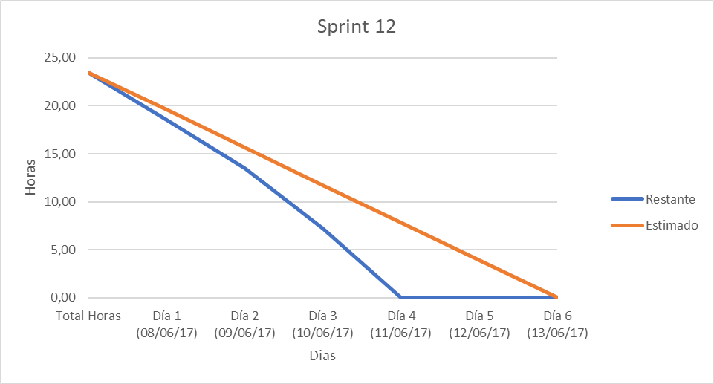
 | Sprint 12 (08/06/17 - 14/06/17)
 | Total Horas | Día 1 (08/06/17) | Día 2 (09/06/17) | Día 3 (10/06/17) | Día 4 (11/06/17) | Día 5 (12/06/17) | Día 6 (13/06/17)
Añadir carpeta con el framework de inteligencia artificial y sus dependencias. | 0.50 |  |  | 0.50
Añadir documento de licencia GNU GPL. | 0.5 |  |  | 0.75
Documentar el primer anexo (manual). | 12.00 | 5.00 | 5.00 | 5.00 | 5.00
Añadir recursos necesarios para su ejecución. | 0.25 |  |  |  | 0.25
Documentar el segundo anexo (especificación de requisitos). | 10.00 |  |  |  | 3.00 | 5.00 | 5.00
Corregir formato en la opción de exportar tabla en xls. | 0.25 |  |  |  |  |  | 0.50
Restante | 23.50 | 18.50 | 13.50 | 7.25 | 0.00 | 0.00 | 0.00 | Estimado | Real
Estimado | 23.50 | 19.58 | 15.67 | 11.75 | 7.83 | 3.92 | 0.00 | 23.50 | 35.00

Sprint 12

Sprint 13
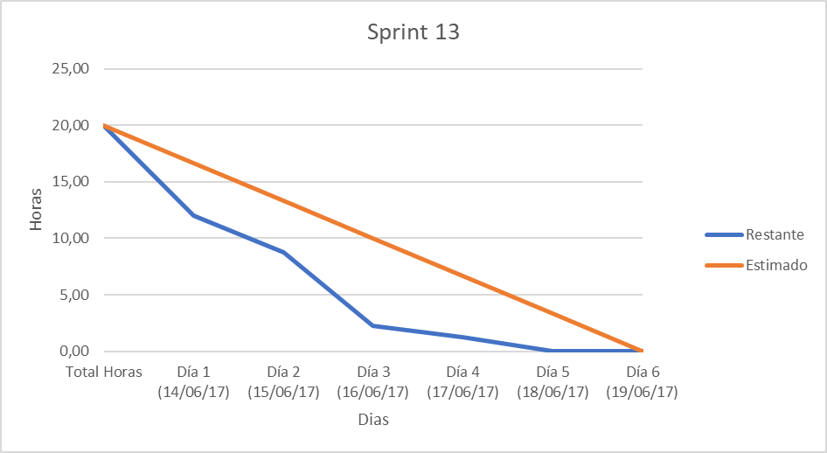
 | Sprint 13 (14/06/17 - 19/06/17)
 | Total Horas | Día 1 (14/06/17) | Día 2 (15/06/17) | Día 3 (16/06/17) | Día 4 (17/06/17) | Día 5 (18/06/17) | Día 6 (19/06/17)
Añadir páginas de error propias. | 0.50 | 1.00
Documentar el tercer anexo (Especificación de diseño). | 5.00 | 7.00
Documentar el cuarto anexo (Documentación técnica de programación). | 7.00 |  | 2.00 | 5.00
Añadir test unitario ausente de la clase DatabaseAdministration. | 0.50 |  | 0.50 | 0.50
Añadir SonarQube como herramienta de medición de calidad de código. | 0.50 |  | 0.75
Eliminar bugs encontrados por SonarQube. | 0.50 |  |  | 1.00
Documentar el quinto anexo (Documentación de usuario). | 2.00 |  |  |  | 1.00 | 3.00
Eliminar Bug cuando hay demasiadas conexiones "Too many connections". | 2.00 |  |  |  |  | 1.00 | 2.00
Eliminar defectos de código y vulnerabilidades encontradas por SonarQube. | 2.00 |  |  |  |  |  | 2.00
Restante | 20.00 | 12.00 | 8.75 | 2.25 | 1.25 | 0.00 | 0.00 | Estimado | Real
Estimado | 20.00 | 16.67 | 13.33 | 10.00 | 6.67 | 3.33 | 0.00 | 20.00 | 26.75

Sprint 13

Sprint 14
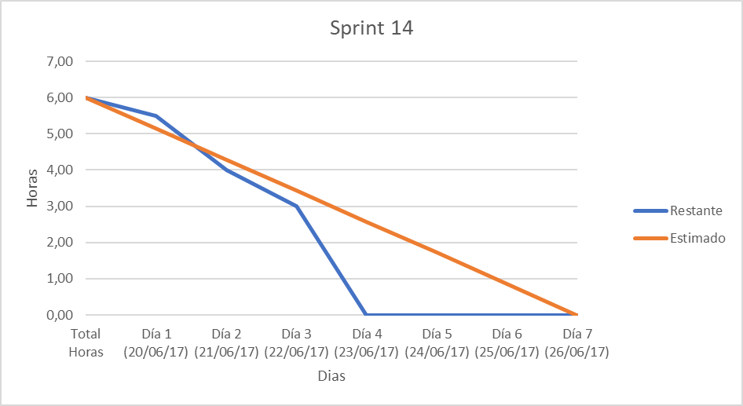
 | Sprint 14 (20/06/17 - 26/06/17)
 | Total Horas | Día 1 (20/06/17) | Día 2 (21/06/17) | Día 3 (22/06/17) | Día 4 (23/06/17) | Día 5 (24/06/17) | Día 6 (25/06/17) | Día 7 (26/06/17)
Actualizar logo. | 1.00 | 0.50 | 1.00
Diseñar Poster. | 2.00 |  | 0.5 | 1 | 2
Completar y actualizar la documentación. | 3.00 |  |  |  | 2.00 | 1.00
Restante | 6.00 | 5.50 | 4.00 | 3.00 | 0.00 | 0.00 | 0.00 | 0.00 | Estimado | Real
Estimado | 6.00 | 5.14 | 4.29 | 3.43 | 2.57 | 1.71 | 0.86 | 0.00 | 6.00 | 8.00

Sprint 14

Sprint 15
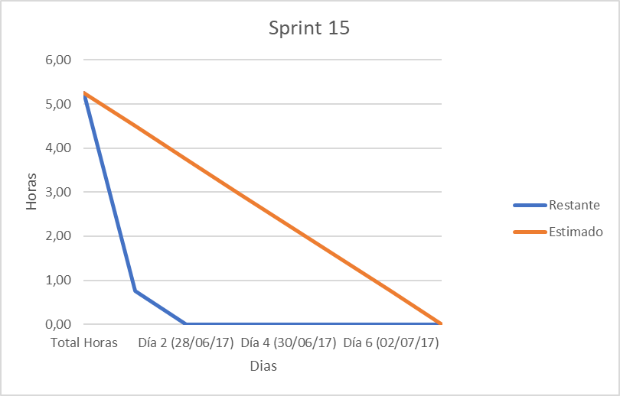
 | Sprint 15 (27/06/17 - 03/07/17)
 | Total Horas | Día 1 (27/06/17) | Día 2 (28/06/17) | Día 3 (29/06/17) | Día 4 (30/06/17) | Día 5 (01/07/17) | Día 6 (02/07/17) | Día 7 (03/07/17)
Actualizar la documentación y el póster a su versión final. | 2.50 | 3.00
Crear máquina virtual para ejecutar rápidamente la aplicación. | 1.50 | 1.50
Grabar los discos. | 0.75 |  | 0.75
Realizar entrega. | 0.50 |  |  |  |  |  |  | 0.50
Restante | 5.25 | 0.75 | 0.00 | 0.00 | 0.00 | 0.00 | 0.00 | 0.00 | Estimado | Real
Estimado | 5.25 | 4.50 | 3.75 | 3.00 | 2.25 | 1.50 | 0.75 | 0.00 | 5.25 | 5.75

Sprint 15

Resumen
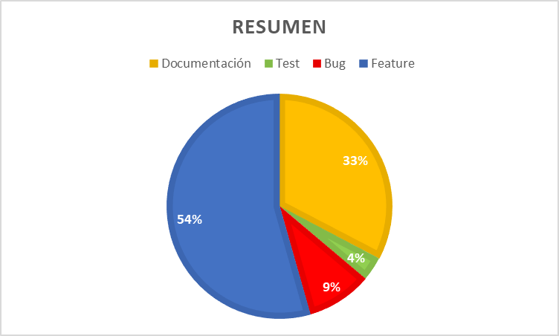
Hasta Sprint 13

 | Issues | Horas | Porcentaje
Documentación | 34 | 75.45 | 33%
Test | 4 | 8.00 | 3%
Bug | 16 | 21.75 | 9%
Feature | 65 | 125.50 | 54%

 | 116 | 230.70

Resumen

